몬스터 상세 설정
 | 몬스터 상세 설정

이름 | 고블린 | 배치 위치 | 성심 | 참고 이미지

프리 소스, 리소스 서칭 완료
종족 | 고블린 | 역할 | 네임드
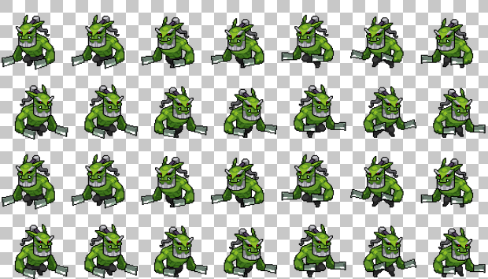

공격 컨셉 | 일반 공격

스킬 컨셉 | 1. 칼 던지기

몬스터 배경 설정 | 번개왕 자보르그를 따르고 있는 고블린의 아종이다. 들고있는 칼을 강한 완력을 이용하여 던지는 공격을 사용한다. 가까이 다가와서 공격할 때는 제법 날카롭게 휘두른다. "으으으으....…."

기획의도 | 고블린의 아종으로 보다 강력한 능력치와 스킬을 가진 몬스터를 기획하고자 하였다. 손에 든 칼을 '강하게 던지는' 스킬을 사용하게 하여 원거리 공격기를 주려 했고, 이를 통해 해당 몬스터를 사냥할때 보다 체력관리를 하게끔 유도하려 한다.

